Estadísticas
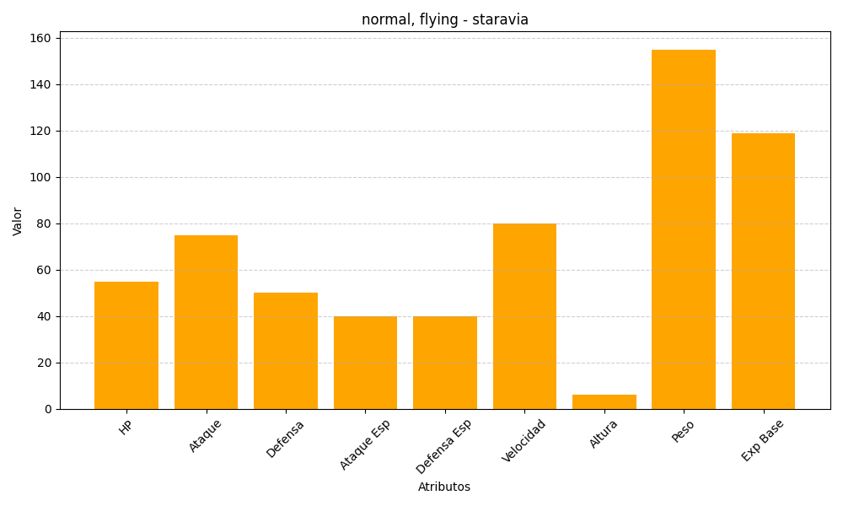
ID | Nombre | Tipo | HP | Ataque | Defensa | Ataque Especial | Defensa Especial | Velocidad | Altura | Peso | Experiencia Base
397 | staravia | normal, flying | 55 | 75 | 50 | 40 | 40 | 80 | 6 | 155 | 119

